取引環境改善計画書
（様式第63号）
 |  |  |  | 令和 年 月 日
株式会社日本政策金融公庫 御中
 |  |  | 住所
ゴム印又は代表者の自署
 |  |  | 商号又は名称
 |  |  | 代表者名

取引環境改善計画書

１．委託事業者の生産拠点の閉鎖若しくは縮小、発注内容の見直し又は脱炭素化の取組みの要請に係る具体的内容

取引先名 | 直近決算期に おける取引依存度 | 内容

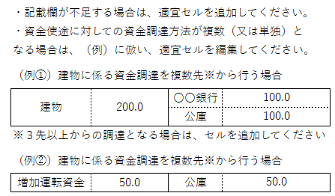

２．自らの取引環境の改善のために必要な資金

 |  |  |  |  | （単位：百万円）
必要資金額及び資金使途 |  |  | 資金調達

合計 |  |  | 合計

 |  |  |  |  |  | （8.4）

